Tarea 1
 | Comentario
1. ¿Por qué no se pueden aplicar las prácticas de diseño de pruebas inmediatamente después de recibir los requisitos?
No se aplican de inmediato porque los requisitos pueden evolucionar o no estar completamente claros al principio y esto generaría reprocesos. Ejemplo: al probar una aplicación de e-commerce que permitirá a los usuarios comprar productos en línea. Has recibido los requisitos iniciales del cliente, que incluyen funcionalidades como: Registro de usuario, Búsqueda de productos, Añadir productos al carrito, Proceso de pago. Al diseñar las pruebas de inmediato tendremos inconvenientes ya que los requisitos indican que el usuario debe poder añadir productos al carrito, pero no especifican si el sistema debe manejar promociones o cupones. Por esto mejor esperar hasta que los requisitos estén claramente definidos y completos.
2. ¿En qué situaciones pueden existir las clases de equivalencia y los valores límite por separado? Explica tu respuesta y da ejemplos.
Clases de Equivalencia por Separado: Cuando quieres asegurarte de que el sistema maneja correctamente diferentes tipos de datos dentro de un rango general, sin necesidad de probar los valores exactos en los límites. Ejemplo: Supón que tienes un campo que acepta edades de 18 a 65 años. Aquí usarías clases de equivalencia para probar: • Edades dentro del rango (por ejemplo, 25 años, 40 años). • Edades fuera del rango (por ejemplo, 17 años, 70 años). Valores Límite por Separado: Cuando necesitas verificar cómo el sistema maneja los valores exactos en los límites del rango permitido, así como los valores justo fuera de esos límites. Esto es importante para identificar posibles problemas en los límites del rango. Ejemplo: Para un campo que acepta textos de 1 a 50 caracteres, usarías valores límite para probar: • Texto con exactamente 1 carácter. • Texto con exactamente 50 caracteres. • Texto vacío (0 caracteres, que está justo fuera del límite inferior). • Texto con 51 caracteres (que está justo fuera del límite superior).
3. ¿Qué es la equivalencia? ¿Qué es una clase de equivalencia?
¿Qué es la equivalencia?: Es la igualdad de los objetos, en las pruebas los valores equivalentes son aquellos que una aplicación procesa de la misma manera. Ejemplo: una longitud de 1 a 50 Caracteres esto quiere decir que la aplicación procesa estos valores de la misma manera. ¿Qué es una clase de equivalencia?: Una clase de equivalencia es un grupo de valores de entrada que se tratan de manera similar por el sistema bajo prueba. Las clases de equivalencia ayudan a reducir el número de pruebas necesarias al permitirte probar un solo valor representativo de cada clase en lugar de probar todos los posibles valores. Ejemplo un rango: campo vacío, clase de equivalencia de 1 a 50 caracteres, clase de equivalencia de 51 ∞Caracteres
4. ¿Es posible excluir comprobaciones en medio del rango en favor de las comprobaciones en los límites dentro del rango? Explica tu respuesta.
No es recomendable excluir completamente las comprobaciones en medio del rango. Dado que es fundamental combinar las pruebas en los límites con un muestreo adecuado de valores intermedios para obtener una mayor confianza en la calidad, Si bien los límites de un rango son puntos críticos donde a menudo surgen errores, centrarse exclusivamente en ellos puede llevar a pasar por alto problemas importantes que ocurran en valores intermedios del rango, pueden exponer defectos relacionados con el cálculo o la lógica de la aplicación, especialmente si se producen inconsistencias en el procesamiento de datos.
5. Imagina que debes probar un formulario donde cada campo tiene un validador. El resultado del trabajo del formulario depende de la combinación de datos en los campos. ¿Qué prácticas de diseño de pruebas se deben utilizar y por qué? Explica tu respuesta.
Análisis exhaustivo de requisitos: Comprender las reglas de validación, identificar cada regla de validación para cada campo, incluyendo tipos de datos permitidos, rangos, patrones, etc. Lista de comprobación. Diseño de casos de prueba basados en el valor límite: valores límite Probar los límites de cada campo (mínimo, máximo, valores nulos, caracteres especiales).
6. Explica las formas en las que puedes optimizar la cantidad de pruebas al trabajar con tablas de decisiones. Explica tu respuesta.
Tabla de decisiones: es una forma de diseñar casos de prueba. 1. Simplifica la Tabla: Elimina combinaciones redundantes o imposibles. 2. Usa Combinaciones de Valores: Aplica técnicas como el análisis de pares para reducir combinaciones. 3. Prioriza Escenarios Críticos: Enfoca las pruebas en combinaciones importantes. 4. Concentra en Condiciones Clave: Prueba solo las condiciones que afectan significativamente el resultado. Estas estrategias ayudan a reducir el número de pruebas necesarias mientras aseguran una cobertura efectiva
7. Describe las diferencias entre una lista de comprobación y los casos de prueba; proporciona ejemplos de dónde se utilizan ambos.
Lista de Comprobación: Una lista rápida de elementos o pasos a verificar sin detalles exhaustivos. Ejemplo: verificar que todos los campos del formulario estén presentes. Casos de Prueba: Documentos detallados que especifican entradas, pasos y resultados esperados para evaluar el sistema. Ejemplo: probar un formulario con datos válidos para asegurar que se envíe correctamente. Diferencia: Las listas de comprobación son más generales y se usan para asegurar que no se omita ningún paso básico, mientras que los casos de prueba son más detallados y específicos, diseñados para evaluar la funcionalidad exacta del sistema.
8. ¿Cuál es la forma correcta de hacer un informe de errores? ¿Qué elementos de un informe de errores son necesarios? ¿Por qué?
Informe de errores: debe ser claro, detallado y contener información sobre el problema, pasos para reproducirlo, resultados esperados y actuales, evidencia, prioridad, y entorno. Estos elementos aseguran que el error sea comprendido, reproducido, y corregido eficientemente. • ID: un identificador único Por qué: Facilita la identificación rápida • Título: Una descripción breve y clara del error. Por qué: Facilita la identificación rápida del problema. • Prioridad y Severidad: Clasificación del impacto del error en el sistema y en los usuarios. Por qué: Ayuda a priorizar la corrección del error según su impacto en el uso del sistema. • Descripción del Problema: Detalle del error, incluyendo lo que se esperaba que sucediera y lo que realmente ocurrió. Por qué: Proporciona contexto para entender el impacto y la naturaleza del error. • Pasos para Reproducir: Instrucciones detalladas para replicar el error. Por qué: Permite a otros verificar el error y confirmar que se trata del mismo problema. • Resultado Esperado: Qué debería haber ocurrido si el sistema funcionara correctamente. Por qué: Establece una referencia para evaluar el error. • Resultado Actual: Qué sucedió realmente al seguir los pasos para reproducir el error. Por qué: Muestra claramente la discrepancia entre el resultado esperado y el actual. • Captura de Pantalla o Evidencia: Imágenes, logs, o archivos relevantes que muestran el error.Por qué: Proporciona pruebas visuales que ayudan a comprender y diagnosticar el problema. • Configuración del sistema entorno: Detalles sobre el entorno en el que se produjo el error, como el sistema operativo, navegador, o versión del software. Por qué: Asegura que el error pueda ser reproducido en las mismas condiciones.
9. ¿Cuáles son las reglas para escribir un título de informe de errores? ¿Qué pasa si se te ocurre un mal título?
Reglas para Escribir un Título de Informe de Errores: 1. Claro y Conciso: Describe el problema de manera breve y comprensible. Ejemplo: "Error al guardar datos en el formulario de registro". 2. Específico: Incluye el componente o funcionalidad afectada. Ejemplo: "Fallo en la validación del campo de correo electrónico en el formulario de registro". 3. Objetivo: Evita descripciones vagas o subjetivas. Ejemplo: "El sistema no funciona" es vago, mientras que "El sistema se bloquea al enviar un formulario con un campo vacío" es más específico. Consecuencias de un Mal Título: • Confusión: Puede llevar a malentendidos sobre el problema real. • Retraso en la Solución: Hace que sea más difícil para los desarrolladores identificar y abordar el error. • Ineficiencia: Puede resultar en la necesidad de solicitar más información o aclaraciones, lo que retrasa el proceso de resolución. Un buen título facilita una rápida comprensión del error y acelera la resolución. Preguntas Clave para Crear un Título: • ¿Qué? ¿Qué está fallando? • ¿Dónde? ¿En qué parte del sistema o funcionalidad? • ¿Cuándo? ¿En qué circunstancias o acciones ocurre el problema? Ejemplo de un Título Correcto: "La página de inicio de sesión no abre después de ingresar credenciales válidas."
10. ¿En qué consiste la arquitectura de aplicaciones cliente-servidor? Describe brevemente la funcionalidad de cada elemento.
La arquitectura cliente-servidor divide una aplicación en dos partes principales: el cliente y el servidor. El cliente es la interfaz con la que interactúa el usuario, enviando solicitudes al servidor y mostrando los resultados. El servidor procesa estas solicitudes, maneja la lógica de negocio, y gestiona la base de datos o recursos necesarios. El servidor luego envía las respuestas de vuelta al cliente para su presentación. Esta separación permite escalabilidad y gestión eficiente de recursos.
11. Describe los pasos para procesar la solicitud después de introducir esta URL en la barra de direcciones del navegador: https://google.com.
• Resolución de DNS: El navegador consulta un servidor DNS para obtener la dirección IP de google.com. • Conexión TCP: Se establece una conexión TCP con el servidor usando la IP obtenida. • Solicitud HTTP/HTTPS: El navegador envía una solicitud HTTP/HTTPS al servidor para la URL especificada. • Procesamiento del Servidor: El servidor procesa la solicitud y genera una respuesta, que incluye el contenido de la página. • Respuesta del Servidor: El servidor envía la respuesta al navegador. • Renderizado: El navegador recibe los datos, interpreta el HTML, CSS y JavaScript, y muestra la página web en la interfaz del usuario.
12. ¿Qué es un caché? ¿Por que se necesita? ¿Qué regla se debe seguir cuando se trabaja con un caché en las pruebas?
¿Qué es un caché? La memoria caché o (almacenamiento en caché) son los datos de una página web que se almacena en tu navegador. Cuando abres imágenes, audio, videos o páginas web, se almacenan en tu dispositivo. ¿Por qué se necesita? 1. Mejora del Rendimiento: Almacena datos frecuentemente utilizados para que puedan ser recuperados rápidamente, reduciendo el tiempo de acceso y la carga en el servidor o base de datos. 2. Reducción de Carga: Disminuye la cantidad de solicitudes directas al sistema principal, lo que reduce el uso de recursos y mejora la eficiencia general del sistema. Regla para Trabajar con un Caché en las Pruebas: Asegúrate de Limpiar o Invalidar el Caché Antes de las Pruebas: Antes de comenzar las pruebas, limpia o invalida el caché para garantizar que las pruebas reflejen los datos más recientes y no se vean afectadas por datos antiguos almacenados en caché. Esto asegura resultados precisos y consistentes durante el proceso de prueba. Ejemplo: Si estás probando una aplicación web, asegúrate de que el caché del navegador o del servidor se limpie para evitar que las pruebas se basen en datos almacenados previamente, lo cual podría dar lugar a resultados incorrectos
13. Responde las preguntas sobre los protocolos HTTP y HTTPS: - ¿Cuál es la diferencia entre HTTP y HTTPS? ¿Cuándo no deberías usar HTTP? La diferencia principal entre HTTP y HTTPS es la seguridad. HTTP no protege la información que envías, lo que puede permitir que alguien la vea o robe. HTTPS, en cambio, asegura que la información esté cifrada y protegida. No deberías usar HTTP cuando estás compartiendo información sensible, como contraseñas o datos bancarios, porque no es seguro y puede poner tus datos en riesgo. - ¿Qué componentes conforman una solicitud HTTP y de qué es responsable cada uno? • Línea de inicio: En una solicitud, esto se llama línea de solicitud y contiene el método HTTP, la URL y la versión del protocolo. • Encabezados: Proporcionan detalles adicionales sobre la solicitud. • Línea divisoria vacía: Separa los encabezados del cuerpo del mensaje. • Cuerpo del mensaje: Contiene los datos que se envían al servidor, si es necesario (como en una solicitud POST). - ¿Qué métodos HTTP conoces? ¿De qué se encargan? Da ejemplos sobre la aplicación de diferentes métodos. • GET: Solicita datos del servidor sin modificar nada. Ejemplo: cargar una página web. • POST: Envía datos al servidor para crear o actualizar un recurso. Ejemplo: enviar un formulario de registro. • PUT: Actualiza o reemplaza un recurso en el servidor. Ejemplo: actualizar la información de un perfil de usuario. • DELETE: Elimina un recurso del servidor. Ejemplo: eliminar un comentario en un blog. - ¿Qué es un código de respuesta HTTP? ¿Qué códigos existen? Un código de respuesta HTTP es un número que el servidor envía en respuesta a una solicitud, indicando el estado de la solicitud y si se ha procesado correctamente. Los códigos se dividen en categorías: 1xx (Informativ

14. Describe de qué componentes puede consistir una URL. ¿De qué es responsable cada uno?
Una URL (Uniform Resource Locator) puede constar de varios componentes: Esquema: Indica el protocolo utilizado, como http, https. Ejemplo: https:// es responsable de definir cómo se debe acceder al recurso. Nombre de usuario: Información del usuario que solicita datos Ejemplo: miguel:thebestqa Nombre de host: Una dirección única de una aplicación web Ejemplo: www.google.com Puerto: Número de puerto en el servidor, si no es el puerto predeterminado. Ejemplo: :8080. Ruta: La ubicación específica del recurso en el servidor. Ejemplo: /search. Parámetro de solicitud: Información adicional que se envía al servidor, por ejemplo, para solicitar datos específicos. Se enumera después del signo ? y está separada por &. https://www.google.com/search?q=figma: q=figma significa que estás buscando la palabra figma en Google Ancla: Una indicación adicional que te permite acceder directamente a la parte necesaria de una página web, por ejemplo, al título o a un párrafo en particular. Es especialmente útil en páginas extensas que contienen varias secciones. https://developer.chrome.com/docs/devtools/network/#overview: El #overview ancla lleva al usuario directamente a la sección "Descripción general" de la página. Es especialmente útil en páginas extensas que contienen varias secciones.
15. ¿Qué tipos de aplicaciones móviles existen? ¿Cuál es la peculiaridad de cada uno?
Aplicaciones Nativas: Están hechas especialmente para un tipo de teléfono (como iPhone o Android). Funcionan muy bien y pueden usar todas las funciones del teléfono, pero tienes que descargar y instalar la app desde la tienda de aplicaciones. Aplicaciones Web Móviles: Son sitios web que puedes usar en tu teléfono a través del navegador (como Safari o Chrome). No necesitas instalar nada, pero pueden ser más lentas y no usar todas las funciones del teléfono. Aplicaciones Híbridas: Son una mezcla de las dos anteriores. Se crean con tecnologías web, pero se envuelven en una especie de "envoltura" para funcionar como una app en tu teléfono. Puedes usar funciones del teléfono y compartir el mismo código para diferentes tipos de teléfonos, aunque a veces no son tan rápidas como las nativas.
16. ¿En qué se diferencia un emulador de un dispositivo real? Describe brevemente las ventajas y desventajas de ambos al momento de realizar pruebas.
Emulador: Ventajas: Permite probar aplicaciones en diferentes versiones de sistemas operativos y dispositivos sin tener que tener cada uno físicamente. Es fácil de configurar y usar. Desventajas: No siempre simula perfectamente el comportamiento del hardware real, como el rendimiento del procesador o los sensores. Puede no replicar todos los errores o problemas que ocurren en dispositivos físicos. Dispositivo Real: Ventajas: Ofrece una prueba más precisa del rendimiento y comportamiento de la aplicación, incluyendo interacciones con el hardware, como la cámara y el GPS. Permite detectar problemas específicos del dispositivo real. Desventajas: Requiere tener múltiples dispositivos para probar diferentes versiones y modelos. Puede ser más costoso y laborioso gestionar y configurar varios dispositivos.
17. Comprueba si hay errores en JSON. De ser así, adjunta la versión correcta del archivo.
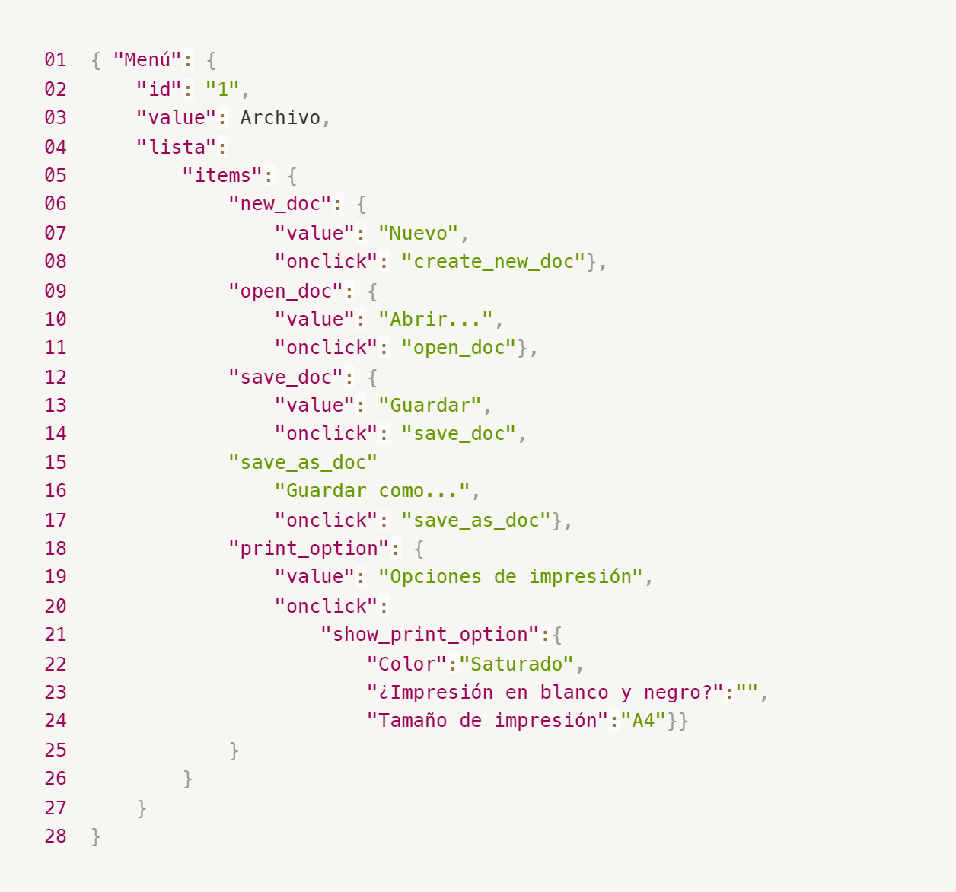
Enlace a la ilustración:
https://practicum-content.s3.us-west-1.amazonaws.com/new-markets/qa-final-project/ESP/7.1.1_esp.png
{ "Menú": { "id": "1", "value": "Archivo", "lista": { "items": { "new_doc": { "value": "Nuevo", "onclick": "create_new_doc" }, "open_doc": { "value": "Abrir...", "onclick": "open_doc" }, "save_doc": { "value": "Guardar", "onclick": "save_doc" }, "save_as_doc": { "value": "Guardar como...", "onclick": "save_as_doc" }, "print_option": { "value": "Opciones de impresión", "onclick": "show_print_option" }, "show_print_option": { "Color": "Saturado", "¿Impresión en blanco y negro?": "", "Tamaño de impresión": "A4" } } } } }
18. ¿Qué es una base de datos relacional? ¿En qué se diferencia de una no relacional?
Las bases de datos relacionales consisten en tablas con filas y columnas y enlaces entre ellas; usando relaciones entre ellas. Las bases de datos no relacionales, en cambio, pueden almacenar datos en formatos como documentos, grafos o pares clave-valor, y no siempre requieren una estructura fija. La principal diferencia es que las relacionales son estructuradas y usan SQL para consultas, mientras que las no relacionales son más flexibles y pueden escalar horizontalmente más fácilmente.
19. Escribe qué tipos de JOIN existen. ¿Cuál es la característica de cada uno?
INNER JOIN: Devuelve solo las filas que tienen coincidencias en ambas tablas. Si no hay una coincidencia entre las tablas, la fila no aparece en el resultado. Uso típico: Para obtener registros que tienen datos coincidentes en ambas tablas. LEFT JOIN: Devuelve todas las filas de la tabla de la izquierda (tabla1) y las filas coincidentes de la tabla de la derecha (tabla2). Si no hay coincidencia, los valores de las columnas de la tabla de la derecha serán NULL. Uso típico: Para obtener todos los registros de la tabla principal, junto con los datos relacionados de la tabla secundaria si existen. RIGHT JOIN: Devuelve todas las filas de la tabla de la derecha (tabla2) y las filas coincidentes de la tabla de la izquierda (tabla1). Si no hay coincidencia, los valores de las columnas de la tabla de la izquierda serán NULL. Uso típico: Para obtener todos los registros de la tabla secundaria, junto con los datos relacionados de la tabla principal si existen. FULL JOIN: Devuelve todas las filas cuando hay una coincidencia en una de las tablas. Las filas que no tienen coincidencia en una de las tablas tendrán NULLs en las columnas de esa tabla.
Datos de origen para las siguientes tareas Estás probando un servicio que entrega comida en 30 minutos. Por ahora es una pequeña empresa, así que solo estás trabajando con cuatro tablas: Pedidos: todos los pedidos entregados ORDERS_ID: ID de pedidos, int USER_ID: ID de usuarios y usuarias, int EMPLOYEE_ID: ID de empleados y empleadas, int DELIVERY_TIME: tiempo de entrega en minutos, int ITEMS: lista de artículos, char Users: usuarios y usuarias USER_ID: ID de usuarios y usuarias, int FULL_NAME: nombre completo del usuario o usuaria, char PHONE: número de teléfono del usuario o usuaria, char ADDRESS: dirección del usuario o usuaria, char Employees: empleados y empleadas EMPLOYEE_ID: ID de empleado o empleada, int FIRST_NAME: nombre del empleado o empleada, char LAST_NAME: apellido del empleado o empleada, char PHONE: número de teléfono del empleado o empleada, char JOB_ID: ID de especialización, int Jobs: tipos de trabajo en el servicio JOB_ID: ID de especialización, int JOB_TYPE: tipo de especialización, char HOURS: número de horas de trabajo por semana, int SALARY: el salario de un empleado o empleada con la especialización dada en ---, int

Enlace a la ilustración:
https://practicum-content.s3.us-west-1.amazonaws.com/new-markets/qa-final-project/US/7.1.1.2.png?etag=ada7cdcd281a6997ea8d44e2b4a69204

20. El servicio de soporte ha recibido muchas quejas de que los pedidos que llevan arroz tardan una hora en ser entregados, aunque el servicio promete entregar en 30 minutos. Comprueba si los repartidores o repartidoras realmente se están retrasando. Selecciona todos los pedidos que tengan al menos un artículo, "arroz", y un tiempo de entrega superior a 30 minutos. La tabla resultante debe tener las ID de pedido y de repartidor o repartidora. Adjunta la solicitud SQL en la respuesta.
SELECT ORDERS_ID, EMPLOYEE_ID FROM Pedidos WHERE ITEMS LIKE '%arroz%' AND DELIVERY_TIME > 30;
21. La gerencia sugirió agregar una nueva característica al producto: el monitoreo que muestra los clientes más activos a lo largo del tiempo de operación de la empresa. Asegúrate de que la lista de usuarios y usuarias se muestre correctamente. En esta etapa de desarrollo, basta con comprobar solamente las ID de los y las clientes. Elige los cinco clientes o clientas más activos por número de pedidos. Muestra en la tabla resultante la ID de cada usuario o usuaria y el número de pedidos. Ordena los datos en orden descendente por el número de pedidos y selecciona los cinco clientes o clientas más activos. Adjunta la solicitud SQL en la respuesta.
SELECT USER_ID, COUNT(ORDERS_ID) AS number_of_orders FROM Pedidos GROUP BY USER_ID ORDER BY number_of_orders DESC LIMIT 5;
22. Llegó un informe de errores del departamento de contabilidad: los salarios de los empleados y empleadas se calcularon de forma incorrecta. Resultó que casi todos los errores en los cálculos se encontraban en las hojas de cálculo de la gerencia. Muestra una lista de las ID de todos los empleados y empleadas que tienen "gerencia" como especialización, con un salario de más de $70,000. Adjunta la solicitud SQL en la respuesta.
SELECT e.EMPLOYEE_ID, e.SALARY FROM Employees e JOIN Jobs j ON e.JOB_ID = j.JOB_ID WHERE j.JOB_TITLE LIKE '%gerencia%' AND e.SALARY > 70000;
23. Examina las siguientes tres situaciones y responde la pregunta: ¿vale la pena escribir pruebas automatizadas en este caso? Explica tu respuesta. Proyecto antiguo con muchas pruebas manuales: Sí, vale la pena automatizar. la automatización puede mejorar la eficiencia y reducir el tiempo de ejecución de pruebas repetitivas. Las pruebas automatizadas son útiles para la regresión continua. Proyecto temporal: No siempre. Si el proyecto es corto, las pruebas manuales pueden ser más prácticas y menos costosas. Proyecto inestable con cambios frecuentes: No, porque las pruebas automatizadas pueden necesitar actualizaciones constantes.

Tarea 2 artefatos
Capturas de pantalla

mapa mental | // inserta un enlace o una imagen
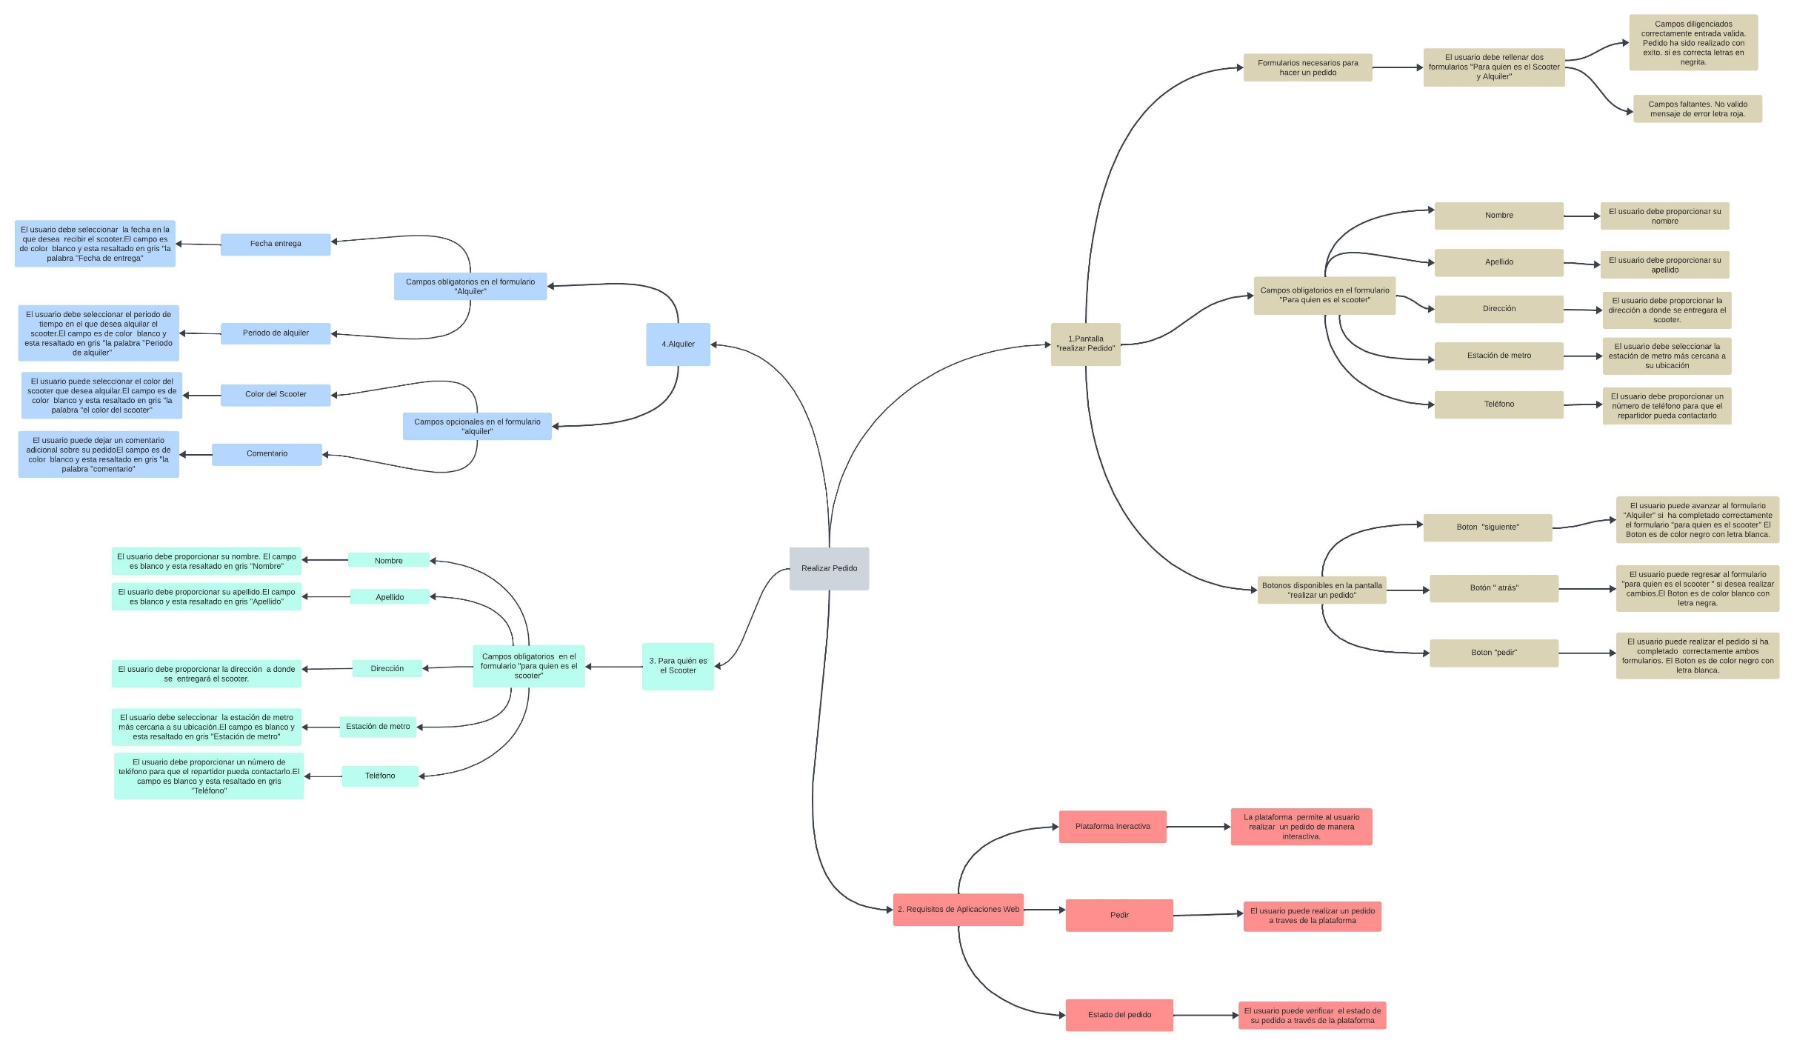
PDF

